Unser Tipp

Werde erfolgreicher mit dem Unternehmerheld!

Dank unserer Online-Lösung Unternehmerheld planst du besser, gründest effizienter und
dein Unternehmen wächst nachhaltiger und erfolgreicher.

 | 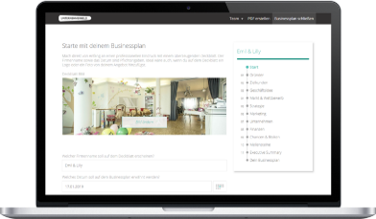 | 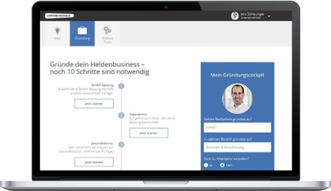 | 

 | Business- & Finanzplan | Gründungscockpit | Buchhaltung
 | Erstelle deinen bankfähigen | Lass dir deine individuellen | Erstelle Angebote & Rechnungen.
 | Businessplan und Finanzplan | Gründungsschritte zusammen- | Deine Buchhaltung macht sich
 | innert kürzester Zeit selbst | stellen und spare Zeit & Geld | dabei wie von selbst!
Mehr erfahren
Mehr erfahren
Mehr erfahren

 | >> Hier geht es weiter mit dem Tool

Standortanalyse
Standortanalyse

Die Standortanalyse hilft Ihnen bei der Suche nach dem optimalen Standort für Ihr Unternehmen - Sie können die Analyse in 3 Schritten erstellen:
1.) Schreiben Sie die für Ihr geschäftliches Vorhaben relevanten Standortfaktoren auf
2.) Gewichten Sie die Faktoren anhand ihrer Wichtigkeit (1 für nicht so wichtig, 2 für relativ wichtig, 3 für sehr wichtig)
3.) Legen Sie für jeden Standort fest, wie gut er bei dem jeweiligen Faktor punktet.
 | Tragen Sie hierfür die Werte 1 ("nicht gut bei diesem Standort") bis 9 ("ist bei diesem Standort optimal") in das Tool ein
Die Grafiken werden automatisch erstellt - der attraktivste Standort hat am Ende die höchste Bewertung

Bitte tragen Sie die Werte in den grauen Zellen ein!

 | #BEZUG! |  | Standort 1 |  | Standort 2 |  | Standort 3
Einzugsgebiet |  | 8 | 1 | 4 | 1 | 7 | 1
Kaufkraft |  | 8 | 2 | 6 | 2 | 7 | 2
Laufkundschaft |  | 5 | 3 | 9 | 3 | 8 | 3
Parkmöglichkeiten/Erreichbarkeit |  | 4 | 4 | 8 | 4 | 9 | 4
Wettbewerb |  | 5 | 5 | 5 | 5 | 5 | 5
Anziehungskraft des Standortes |  | 7 | 6 | 3 | 6 | 5 | 6
Mietpreise |  | 3 | 7 | 6 | 7 | 4 | 7
Lieferantenzugang |  | 5 | 8 | 5 | 8 | 4 | 8
Einkaufspreise |  | 5 | 9 | 5 | 9 | 5 | 9
Verkehrswege |  | 9 | 10 | 6 | 10 | 2 | 10
Standortanalyse

 | Standortfaktoren | Gewichtung |  | Standort 1 | Standort 2 | Standort 3

 |  | 1= nicht wichtig |  | 9 = Optimal bei diesem Standort
 |  | 3= sehr wichtig |  | 1 = Bei diesem Standort nicht gut

 | Einzugsgebiet | 3 | 1 | 8 | 4 | 7
 | Kaufkraft | 3 | 2 | 8 | 6 | 7
 | Laufkundschaft | 2 | 3 | 5 | 9 | 8
 | Parkmöglichkeiten/Erreichbarkeit | 2 | 4 | 4 | 8 | 9
 | Wettbewerb | 1 | 5 | 5 | 5 | 5
 | Anziehungskraft des Standortes | 2 | 6 | 7 | 3 | 5
 | Mietpreise | 1 | 7 | 3 | 6 | 4
 | Lieferantenzugang | 1 | 8 | 5 | 5 | 4
 | Einkaufspreise | 1 | 9 | 5 | 5 | 5
 | Verkehrswege | 3 | 10 | 9 | 6 | 2

 |  |  |  | Standort 1 | Standort 2 | Standort 3
 |  |  | Einzugsgebiet | 24 | 12 | 21
 |  |  | Kaufkraft | 24 | 18 | 21
 |  |  | Laufkundschaft | 10 | 18 | 16
 |  |  | Parkmöglichkeiten/Erreichbarkeit | 8 | 16 | 18
 |  |  | Wettbewerb | 5 | 5 | 5
 |  |  | Anziehungskraft des Standortes | 14 | 6 | 10
 |  |  | Mietpreise | 3 | 6 | 4
 |  |  | Lieferantenzugang | 5 | 5 | 4
 |  |  | Einkaufspreise | 5 | 5 | 5
 |  |  | Verkehrswege | 27 | 18 | 6
 |  |  |  | 125 | 109 | 110

Tipps

Für die Standortanalyse ist insbesondere auch die Zielgruppe wichtig |  |  |  |  | Zielgruppe festlegen
Neben der Standortanalyse sollten Sie den Wettbewerb analysieren |  |  |  |  | Wettbewerbsanalyse
Wenn Sie Probleme bei der Standortanalyse haben, nutzen Sie ein Coaching |  |  |  |  | Gründercoaching nutzen

